R8氷河期【共通様式】
■記入・提出方法 ※原則パソコンにて入力
①着色セルを全て入力してください。（入力漏れに注意）
②各項目の補足事項に沿って入力してください。
③フォントサイズ、PDFファイルに変換する際の調整を除き、 エクセルの設定変更は行わないでください。
④全項目の入力後、PDF形式に変換し、ファイルは「職種_氏名」としてください。（例：一般事務_新潟太郎）
⑤受験申込の際に電子申請システムに添付して提出してください。 （令和8年10月31日午後5時15分までに正常に到達したもののみ有効）
 |  |  |  |  |  |  |  |  |  |  |  | 新潟県人事委員会事務局
エントリーシート（就職氷河期世代対象枠）

■提出時チェックリスト
必ず以下の点を確認した上で提出してください。
✓記入漏れがないか
✓PDF変換する際にシートに入力した項目が見切れていないか ➡以下の例を参考に確認ください
✓PDFのファイル名は「職種_氏名」としているか
試験職種 |  |  |  |  |  |  | 受験番号
フリガナ
氏名
現住所（市区町村名まで） |  |  |  |  |  |  | 生 年 月 日
都道府県名 |  |  | 市区町村名
 |  |  |  |  |  |  | 令和９年４月１日現在 |  |  |  |  | 歳
学 歴 | 学校名（高校以降） |  |  | 学部・学科名 |  |  |  | 在学期間 |  |  | 修学区分
 | 高校 |  |  |  |  |  |  |  |  | から
 |  |  |  |  |  |  |  |  |  | まで
■「職務経験」の補足事項
・職務経験を左欄に入力してください。
・上から順に、過去→（直近）→現在の経験を入力してください。
※過去の経験は主なものを４つまで
・現在無職の方は「企業・団体名称」に「無職」と入力してください。
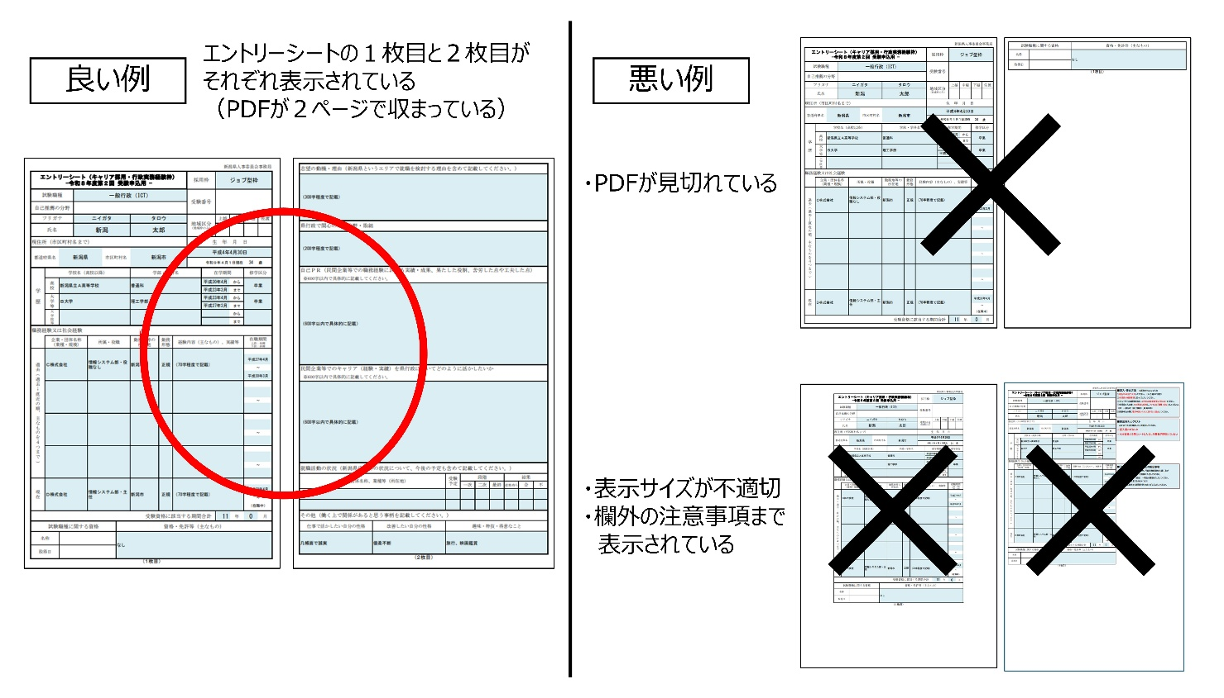
 | 大学等 |  |  |  |  |  |  |  |  | から
 |  |  |  |  |  |  |  |  |  | まで
 | 大学院等 |  |  |  |  |  |  |  |  | から
 |  |  |  |  |  |  |  |  |  | まで
職務経験（アルバイトを含めて、主なものを直近から記入してください）
 | 企業・団体名称 （業種・規模） | 所属・役職 |  | 勤務地等の 所在地 | 勤務 形態 | 経験内容（主なもの）、実績等 |  |  |  |  | 在職期間 上段：始期 下段：終期
過去(過去→直近の順、主なものを４つまで)

 |  |  |  |  |  |  |  |  |  |  | ～

 |  |  |  |  |  |  |  |  |  |  | ～

 |  |  |  |  |  |  |  |  |  |  | ～

 |  |  |  |  |  |  |  |  |  |  | ～

現在

 |  |  |  |  |  |  |  |  |  |  | ～
 |  |  |  |  |  |  |  |  |  |  | （在職中）

資格・免許等（主なもの）

（１枚目）

志望の動機・理由

採用された場合にやってみたい仕事・部署

自己ＰＲ ※600字以内で具体的に記載してください。 |  |  |  |  |  |  |  |  |  |  |  |  | 文字数 カウント

 |  |  |  |  |  |  |  |  |  |  |  |  | 0
受験職種に必要とされる専門知識・経験について、これまで何をどのように身に付けてきたか記載してください。また、その知見を新潟県職員としてどのように活かすことができるか記載してください。 |  |  |  |  |  |  |  |  |  |  |  |  | 文字数 カウント
※600字以内で具体的に記載してください。
 |  |  |  |  |  |  |  |  |  |  |  |  | 0
就職活動の状況（新潟県庁以外の状況について、今後の予定も含めて記載してください。）
企業・団体名称、業種等（所在地） |  |  |  |  |  | 受験 予定 | 段階 |  |  | 結果
 |  |  |  |  |  |  | 一次 | 二次 | 最終 | 結果待ち | 合 | 不

その他（働く上で関係があると思う事柄を記載してください。）
仕事で活かしたい自分の性格 |  |  | 改善したい自分の性格 |  |  | 趣味・特技・得意なこと

（２枚目）

